Sheet1
各车型能量回收
车型 | 车速（km/h) | 制动力矩（N） | 滑行力矩(N) | 档位 | 变速箱传动比 | 主减传动比 | 滚动半径 | 速比 | 标称电压 | 制动能量回收（效率按90%） |  | 滑行能量回收（效率按90%）
 |  |  |  |  |  |  |  |  |  | 能量回收功率（KW) | 能量回收电流(A) | 能量回收功率(KW) | 能量回收电流(A)
6米D11 | 60.00 | 250.00 | 80.00 |  |  | 4.875 | 0.353 | 36.63 | 350.00 | 51.78 | 147.95 | 16.57 | 47.34
8米D11 | 60.00 | 350.00 | 350.00 |  |  | 5.375 | 0.373 | 38.22 | 540.00 | 75.65 | 140.09 | 75.65 | 140.09
D07（原A9） | 60.00 | 30.00 | 10.00 |  |  | 10.250 | 0.286 | 95.06 | 320.00 | 16.13 | 50.39 | 5.38 | 16.80
MPV | 60.00 | 80.00 | 80.00 |  |  | 7.170 | 0.307 | 61.95 | 320.00 | 28.02 | 87.57 | 28.02 | 87.57
MPV_350Nm 智环减速箱 | 60.00 | 80.00 | 80.00 |  |  | 8.250 | 0.307 | 71.28 | 320.00 | 32.24 | 100.76 | 32.24 | 100.76
D09/D10 | 60.00 | 200.00 | 80.00 |  |  | 5.375 | 0.317 | 44.98 | 330.00 | 50.86 | 154.13 | 20.35 | 61.65
D09 后置后驱 | 60.00 | 80.00 | 80.00 |  |  | 8.500 | 0.317 | 71.12 | 330.00 | 32.17 | 97.50 | 32.17 | 97.50
D09 后置后驱（变更） | 60.00 | 80.00 | 80.00 |  |  | 9.070 | 0.317 | 75.89 | 330.00 | 34.33 | 104.03 | 34.33 | 104.03
D07L | 60.00 | 30.00 | 30.00 |  |  | 10.500 | 0.289 | 96.37 | 320.00 | 16.35 | 51.09 | 16.35 | 51.09
D07L（新）自制 | 60.00 | 30.00 | 30.00 |  |  | 7.500 | 0.290 | 68.60 | 321.00 | 11.64 | 36.25 | 11.64 | 36.25
D07L（新7.66桥）北汽 | 60.00 | 30.00 | 30.00 |  |  | 7.660 | 0.290 | 70.06 | 321.00 | 11.89 | 37.03 | 11.89 | 37.03
D08 | 60.00 | 80.00 | 80.00 |  |  | 8.500 | 0.300 | 75.15 | 320.00 | 34.00 | 106.24 | 34.00 | 106.24
D08（8.9后桥） | 60.00 | 80.00 | 80.00 |  |  | 8.900 | 0.300 | 78.69 | 320.00 | 35.60 | 111.24 | 35.60 | 111.24
D08L | 60.00 | 80.00 | 80.00 |  |  | 8.500 | 0.295 | 76.43 | 320.00 | 34.57 | 108.04 | 34.57 | 108.04
Q400 | 60.00 | 80.00 | 80.00 |  |  | 7.500 | 0.302 | 65.87 | 320.00 | 29.80 | 93.12 | 29.80 | 93.12
特斯拉model X 60Km/h 制动、滑行回收功率均为25KW
D15 凯马4.5T |  |  |  | 2 | 1.440 | 4.875 | 0.391 | 47.62
 |  |  |  | 1 | 3.765 | 4.875 | 0.391 | 124.51
 |  |  |  | 2 | 1.440 | 5.571 | 0.391 | 54.42
 |  |  |  | 1 | 3.765 | 5.571 | 0.391 | 142.29
D15K 凯马-绿控 |  |  |  | 2 | 1.000 | 5.571 | 0.379 | 38.99 | 7.00R16LT
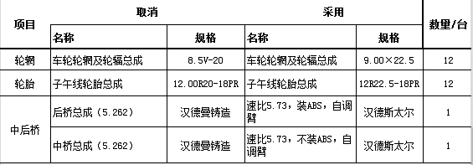
 |  |  |  | 1 | 2.731 | 5.571 | 0.379 | 106.48

 |  |  |  |  |  |  |  |  | 经济模式3000转升档车速 | 动力模式1800转升档车速 | 动力模式升档后转速
徐工渣土车 越博 |  |  |  | 8 | 1.000 | 5.730 | 0.525 | 28.95 | 103.63 | 62.18
 |  |  |  | 7 | 1.430 | 5.730 | 0.525 | 41.40 | 72.47 | 43.48 | 1258.74
 |  |  |  | 6 | 2.080 | 5.730 | 0.525 | 60.22 | 49.82 | 29.89 | 1237.50
 |  |  |  | 5 | 3.140 | 5.730 | 0.525 | 90.90 | 33.00 | 19.80 | 1192.36
 |  |  |  | 4 | 4.560 | 5.730 | 0.525 | 132.01 | 22.72 | 13.63 | 1239.47
 |  |  |  | 3 | 6.520 | 5.730 | 0.525 | 188.76 | 15.89 | 9.54 | 1258.90
 |  |  |  | 2 | 9.480 | 5.730 | 0.525 | 274.45 | 10.93 | 6.56 | 1237.97
 |  |  |  | 1 | 14.300 | 5.730 | 0.525 | 413.99 | 7.25 | 4.35 | 1193.29
 |  |  |  | R（15） | 12.970 | 5.730 | 0.525 | 375.49 | 7.99
 |  |  |  | 12.00R20 | 11.00R20 | 12.00R22.5
 |  |  |  | 0.545 | 0.528 | 0.525
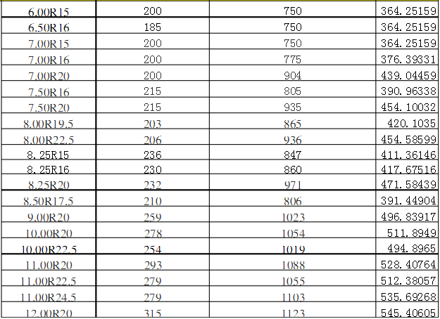
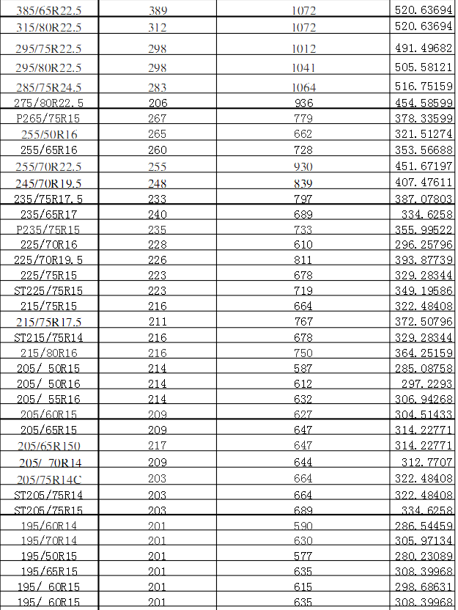

D35C餐厨垃圾车 越博 |  |  |  | 变速箱输出轴 | 1.000 | 4.000 | 0.471 | 22.53

 |  |  |  | 3 | 1.95 | 4.000 | 0.471 | 43.93
 |  |  |  | 2 | 3.12 | 4.000 | 0.471 | 70.28
 |  |  |  | 1 | 5.28 | 4.000 | 0.471 | 118.94
 |  |  |  | 8.25R20 | 235/75R17.5
 |  |  |  | 0.471 | 0.387

 |  |  |  | 变速箱输出轴 | 1.000 | 4.000 | 0.387 | 27.42
 |  |  |  | 4 | 1.698 | 4.000 | 0.387 | 46.55
 |  |  | 1.95 | 3 | 2.208 | 4.000 | 0.387 | 60.54
 |  |  | 3.12 | 2 | 4.042 | 4.000 | 0.387 | 110.82
 |  |  | 5.28 | 1 | 6.527 | 4.000 | 0.387 | 178.95

